Leistungserklärung
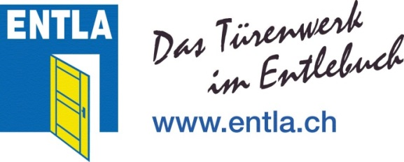
 | Leistungserklärung für ENTLA-Aussentüre
 | ohne Eigenschaften bezüglich Feuerschutz und Rauchdichtheit und
 | ohne Eigenschaften bezüglich Flucht- und Rettungswegen

1 | Systemgeber | ENTLA AG
 |  | Russacher 14
 |  | CH-6162 Entlebuch

2 | Systemnehmer | Bitte vollständige Adresse eingeben

3 | Auftrags- / Positionsnummer | Auftragsnummer eingeben | Positionsnummer

4 | Türtyp / Türstärke | Türtyp wählen | Türstärke eingeben

5 | Rahmenlichtmass (Höhe / Breite) | Höhe / Breite

6 | Ausführungsvarianten | Volltüre, überfälzte oder stumpfe Ausführung
 |  | Blendrahmen oder Blockrahmen
 |  | mit Rahmenverbreiterung möglich (Ausführung; Massiv-Rohling oder Aufbau wie Türblatt)
 |  | Volltüre und/oder Rahmen mit Verglasung möglich

7 | Verwendungszweck | Aussentür zur Verwendung im Wohnungs- und Nichtwohnungsbau
 |  | an einem witterungsgeschützten Standort

8 | System zur Bewertung und Überprüfung | System 3
 | der Leistungsbeständigkeit

9 | Harmonisierte Norm | SN EN 14351-1+A1 (2010)

10.1 | Erklärte Leistungen | Wesentliche Eigenschaften |  | Leistung | Norm
 | (nach SN EN 14351-1+A1 (2010)) | Schlagregendichtheit | Klasse | NPD | SN EN 12208
 |  | Widerstandsfähigkeit gegen Windlast | Klasse | NPD | SN EN 12210
 |  | Schallschutz R w (Laborwert) | Wert (dB) | NPD | SIA 181
 |  | Wärmedurchgangskoeffizient | Wert (W/m²K) | NPD | SIA 180 - 380/1
 |  | Luftdurchlässigkeit | Klasse | NPD | SN EN 12207

10.2 | Zusätzlich erklärte Leistungen | Zusätzliche Eigenschaften |  | Leistung | Norm
 | (nicht harmonisierter Bereich) | Differenzklimaverhalten | Klasse | NPD | SN EN 12219
 |  | Einbruchschutz | Klasse | NPD | SN EN 1627
 |  | Gefährliche Substanzen |  | keine

11 | Angemessene Dokumentation | ENTLA-Preisliste 2016
 |  | ENTLA-Webseite, www.entla.ch

12 | Ort, Datum | Ort, Datum

13 | Unterschrift

